Ilustración 2
MINISTERIO DE HACIENDA Y ECONOMÍA
DIRECCIÓN GENERAL DE PRESUPUESTO
DIRECCIÓN DE ESTUDIOS ECONÓMICOS Y SEGUIMIENTO FINANCIERO

Ilustración 2. Transferencias corrientes otorgadas a Instituciones
Julio 2025
Valores en millones de RD$

RD$6,545.7 millones
RD$3,679.7 millones
RD$3,058.6 millones
RD$2,561.7 millones
RD$2,554.7 millones

 | Nota:
 | *Cifras preliminares.
 | 1. Fecha de imputación al 31/07/2025// Fecha de registro al 07/08/2025
 | Fuente: Sistema de Información de la Gestión Financiera (SIGEF).

Ilustración 3
MINISTERIO DE HACIENDA Y ECONOMÍA
DIRECCIÓN GENERAL DE PRESUPUESTO
DIRECCIÓN DE ESTUDIOS ECONÓMICOS Y SEGUIMIENTO FINANCIERO

Ilustración 3. Transferencias de Capital del Gobierno Central
Julio 2025
Valores en millones de RD$
RD$456.7 millones
RD$333.1 millones
RD$228.4 millones
RD$125.0 millones
RD$88.6 millones

 | Nota:
 | *Cifras preliminares.
 | 1. Fecha de imputación al 31/07/2025// Fecha de registro al 07/08/2025
 | Fuente: Sistema de Información de la Gestión Financiera (SIGEF).

Ilustración 4
 | MINISTERIO DE HACIENDA Y ECONOMÍA
 | DIRECCIÓN GENERAL DE PRESUPUESTO
 | DIRECCIÓN DE ESTUDIOS ECONÓMICOS Y SEGUIMIENTO FINANCIERO

Ilustración 4. Top 3 Instituciones con Mayor Ejecución de Gastos - Julio 2025
Valores en millones de RD$

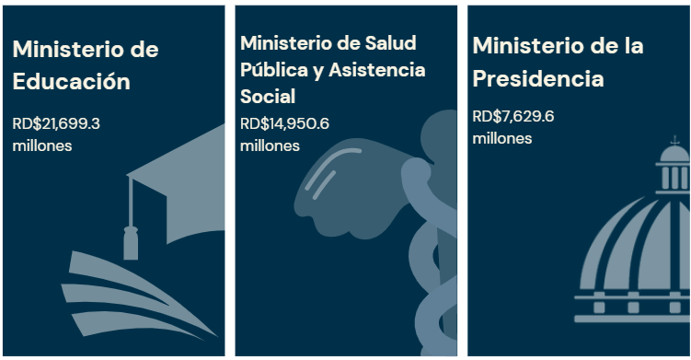

Notas: *Cifras preliminares.
1.Fecha de imputación al 31/07/2025 // Fecha de registro al 07/08/2025
Fuente: Sistema de Información de la Gestión Financiera (SIGEF).

Mapa 1. Inversión Pú.
 |  |  | MINISTERIO DE HACIENDA Y ECONOMÍA
 |  |  | DIRECCIÓN GENERAL DE PRESUPUESTO
 |  |  | DIRECCIÓN DE ESTUDIOS ECONÓMICOS Y SEGUIMIENTO FINANCIERO

País | Provincia | Montos
República Dominicana | Distrito Nacional | 1,061.9
República Dominicana | Azua | 275.8
República Dominicana | Bahoruco | 56.0
República Dominicana | Barahona | 304.9
Puerto Plata
República Dominicana | Dajabón | 371.9
Monte Cristi
República Dominicana | Duarte | 286.5
Valverde
Espaillat
República Dominicana | Elías Piña | 310.8
María Trinidad Sanchez
República Dominicana | El seibo | 58.3
Dajabón
República Dominicana | Espaillat | 23.8
Hermanas Mirabal
27.8
República Dominicana | Independencia | 124.1
Santiago Rodríguez
50.2
República Dominicana | La Altagracia | 88.1
Santiago
232.9
Duarte
Samaná
República Dominicana | La Romana | 34.3
República Dominicana | La vega | 207.8
República Dominicana | María Trinidad Sánchez | 44.3
República Dominicana | Monte Cristí | 469.2
Elías Piña
La Vega
207.8
Sanchez Ramírez
República Dominicana | Pedernales | 163.5
Hato Mayor
223.5
República Dominicana | Peravia | 17.1
San Juan
Monseñor Nouel
7.8
República Dominicana | Puerto Plata | 69.4
Monte Plata
El Seibo
República Dominicana | Hermanas Mirabal | 27.8
República Dominicana | Samaná | 45.1
República Dominicana | San Cristobal | 439.0
Azua
San José de Ocoa
República Dominicana | San Juan | 61.6
San Cristobal
Santo Domingo
La Altagracia
República Dominicana | San Pedro de Macorís | 53.5
Bahoruco
San Pedro de Macorís
La Romana
República Dominicana | Sanchez Ramírez | 1.6
Independencia
República Dominicana | Santiago | 232.9
República Dominicana | Santiago Rodríguez | 50.2
Peravia
Distrito Nacional
1,061.9
República Dominicana | Valverde | 55.4
República Dominicana | Monseñor Nouel | 7.8
Barahona
República Dominicana | Monte Plata | 415.6
República Dominicana | Hato Mayor | 223.5
República Dominicana | San José de Ocoa | 12.1
Pedernales
República Dominicana | Santo Domingo | 1,381.8

 |  | 6,975.6

 |  |  |  | *Cifras preliminares.
 |  |  |  | 1. Fecha de imputación al 31/07/2025 // fecha de registro al 07/08/2025.
 |  |  |  | 2. Se excluye el monto a nivel multiprovincial del mapa.
 |  |  |  | Fuente: Sistema de Información de la Gestión Financiera (SIGEF)

Ilustración 5
MINISTERIO DE HACIENDA Y ECONOMÍA
DIRECCIÓN GENERAL DE PRESUPUESTO

Ilustración 5. Proyectos de Inversión Pública por funciones
Julio 2025
Valores en millones de RD$

Construcción Carretera Villa Elisa - Punta Rusia - la Ensenada, provincia Montecristi por RD$422.9 millones
Construcción avenida del Nuevo Camino por RD$254.4 millones
Construcción línea 2c del metro de Santo Domingo tramos: Alcarrizos- Luperón por RD$248.1millones
Reconstrucción de 22km del tramo carretero el Cercado-Hondo Valle, provincias San Juan y Elías Piña por RD$207.3 millones
Rehabilitación del camino vecinal cruce de Pimentel-Casa de alto-San Felipe abajo, municipio Pimentel provincia Duarte por RD$200.0 millones
Reconstrucción de obras complementarias Carretera Turística Gregorio Luperón, provincias Santiago- Puerto Plata por RD$179.4 millones

Construcción de la Ciudad Sanitaria Dr. Luis E. Aybar, Distrito Nacional por RD$440.4 millones
Construcción y equipamiento ciudad sanitaria San Cristóbal por RD$392.3 millones
Reparación de Hospitales en la provincia Valverde por RD$54.5 millones
Construcción de Unidad Traumatológica y de Emergencia en el Hospital General Nuestra Señora de la Altagracia provincia La Altagracia por RD$34.8 millones
Construcción Hospital Municipal Villa Vásquez, provincia de Monte Cristi por RD$30.6 millones
Construcción Hospital las Terrenas, provincia Samaná por RD$21.3 millones.

Construcción Centro Universitario Regional UASD Santo Domingo Este, provincia Santo Domingo por RD$274.1 millones
Ampliación del Plantel Educativo para inicial los Berroa, Municipio San Antonio de Guerra, provincia Santo Domingo por RD$98.2 millones
Ampliación del Plantel Educativo para inicial Tomas Hernández Franco, Municipio San Antonio de Guerra, provincia Santo Domingo por RD$59.3 millones
Construcción Centro Universitario Regional UASD provincia Santiago Rodriguez por RD$50.2 millones
Construcción de Planteles Educativos en la provincia San Cristóbal (fase 3) por RD$ 25.2 millones
Construcción de Planteles Educativos en la provincia Puerto Plata (fase 3) por RD$22.6 millones

 | Notas: *Cifras preliminares.
 | 1.Fecha de imputación al 31/07/2025 // Fecha de registro al 07/08/2025
 | Fuente: Sistema de Información de la Gestión Financiera (SIGEF).

